Fiscal
BLUE NOTE SP

Descrição | % | 1 | 2 | 3 | 1º TRI | 4 | 5 | 6 | 2º TRI | 7 | 8 | 9 | 3º TRI | 10 | 11 | 12 | 4º TRI | Total
Receita Serviços |  | 39,153 | 22,367 | 126,843 | 188,362.30 | 290,215.33 | 202,124.22 | 554,154.43 | 1,046,493.98 | 1,965.86 | - | - | 1,965.86 | 32,931.52 | 54,970.05 | - | 87,901.57 | 1,324,723.71
Eventos Couvert |  | 5,320 | 3,000 | 5,030 | 13,350.00 | 37,640 | 15,500 | 267,552.00 | 320,692.00 | - | - | - | - | 1,950.00 | 1,350.00 | - | 3,300.00 | 337,342.00
Eventos Locações |  | 18,738 | 7,742 | 110,188 | 136,667.30 | 240,715 | 174,764 | 286,602.43 | 702,081.98 | 1,965.86 | - | - | 1,965.86 | 30,981.52 | 53,620.05 | - | 84,601.57 | 925,316.71
Eventos Rebate Fornecedores |  | - | - | - | - | - | - | - | - | - | - | - | - | - | - | - | - | -
Gifts |  | 15,095 | 11,625 | 11,625 | 38,345.00 | 11,860 | 11,860 | - | 23,720.00 | - | - | - | - | - | - | - | - | 62,065.00
Receita Comércio |  | 2,028,718 | 1,678,280 | 1,848,694 | 5,555,692.00 | 2,002,547.15 | 2,021,953.92 | 1,011,103.02 | 5,035,604.09 | 8,100.00 | - | - | 8,100.00 | - | 66,740.39 | - | 66,740.39 | 10,666,136.47
Eventos A&B |  | 88,494 | 68,726 | 94,121 | 251,340.95 | 455,625 | 229,925 | 522,645.02 | 1,208,194.79 | 8,100.00 | - | - | 8,100.00 | - | 66,740.39 | - | 66,740.39 | 1,534,376.13
Serviço (Gorjeta) |  | 139,922 | 119,544 | 140,015 | 399,480.18 | 118,145 | 138,284 | 58,839.71 | 315,268.77 | - | - | - | - | - | - | - | - | 714,748.95
Alimentação |  | 513,976 | 452,247 | 537,860 | 1,504,083.68 | 447,674 | 493,739 | 224,397.60 | 1,165,811.04 | - | - | - | - | - | - | - | - | 2,669,894.72
Bebida |  | 585,007 | 489,253 | 567,713 | 1,641,973.60 | 486,122 | 590,773 | 261,120.40 | 1,338,015.03 | - | - | - | - | - | - | - | - | 2,979,988.63
Artístico (couvert/shows) |  | 830,129 | 656,943 | 637,635 | 2,124,706.25 | 602,033 | 698,534 | 2,940.00 | 1,303,506.00 | - | - | - | - | - | - | - | - | 3,428,212.25
Delivery |  | 11,111 | 11,111 | 11,366 | 33,587.52 | 11,094 | 8,984 | - | 20,077.24 | - | - | - | - | - | - | - | - | 53,664.75
Outras Receitas Não operacional |  | - | - | - | - | - | - | - | - | - | - | - | - | - | - | - | - | -
Total receitas |  | 2,207,792.25 | 1,820,191.04 | 2,115,551.19 | 6,143,534.48 | 2,410,907.09 | 2,362,362.59 | 1,624,097.16 | 6,397,366.83 | 10,065.86 | - | - | 10,065.86 | 32,931.52 | 121,710.44 | - | 154,641.96 | 12,705,609.13

ISS | 5.00% | 1,957.63 | 1,118.34 | 6,342.14 | 9,418.12 | 14,510.77 | 10,106.21 | 27,707.72 | 52,324.70 | 98.29 | - | - | 98.29 | 1,646.58 | 2,748.50 | - | 4,395.08 | 66,236.19
PIS | 0.65% | 12,913.69 | 10,617.85 | 12,360.33 | 35,891.87 | 14,382.29 | 13,930.80 | 9,911.29 | 38,224.38 | 63.32 | - | - | 63.32 | 214.05 | 773.77 | - | 987.82 | 75,167.40
COFINS | 3.00% | 59,601.66 | 49,005.47 | 57,047.67 | 165,654.80 | 66,379.82 | 64,296.00 | 45,744.40 | 176,420.22 | 292.26 | - | - | 292.26 | 987.95 | 3,571.22 | - | 4,559.17 | 346,926.44
ICMS | 4.00% | 81,148.72 | 67,131.21 | 73,947.75 | 222,227.68 | 80,101.89 | 80,878.16 | 40,444.12 | 201,424.16 | 324.00 | - | - | 324.00 | - | 2,669.62 | - | 2,669.62 | 426,645.46

IRPJ s/ Serviço | 32.00% | 12,528.83 | 7,157.40 | 40,589.70 | 60,275.94 | 92,868.91 | 64,679.75 | 177,329.42 | 334,878.07 | 629.08 | - | - | 629.08 | 10,538.09 | 17,590.42 | - | 28,128.50 | 423,911.59
IRPJ s/ Comercio | 8.00% | 162,297.44 | 134,262.41 | 147,895.51 | 444,455.36 | 160,203.77 | 161,756.31 | 80,888.24 | 402,848.33 | 648.00 | - | - | 648.00 | - | 5,339.23 | - | 5,339.23 | 853,290.92
IRPJ Não operacional | 100.00% | - | - | - | - | - | - | - | - | - | - | - | - | - | - | - | - | -
IRPJ Adicional | 10.00% |  |  |  | 44,473.13 |  |  |  | 67,772.64 |  |  |  | - |  |  |  | - | 112,245.77
IRPJ Total |  | 26,223.94 | 21,212.97 | 28,272.78 | 120,182.82 | 37,960.90 | 33,965.41 | 38,732.65 | 178,431.60 | 191.56 | - | - | 191.56 | 1,580.71 | 3,439.45 | - | 5,020.16 | 303,826.15

CSLL s/ Serviço | 32.00% | 1,127.59 | 644.17 | 3,653.07 | 5,424.83 | 8,358.20 | 5,821.18 | 15,959.65 | 30,139.03 | 56.62 | - | - | 56.62 | 948.43 | 1,583.14 | - | 2,531.57 | 38,152.04
CSLL s/ Comercio | 12.00% | 21,910.15 | 18,125.43 | 19,965.89 | 60,001.47 | 21,627.51 | 21,837.10 | 10,919.91 | 54,384.52 | 87.48 | - | - | 87.48 | - | 720.80 | - | 720.80 | 115,194.27
CSLL Não operacional | 100.00% | - | - | - | - | - | - | - | - | - | - | - | - | - | - | - | - | -
CSLL Total |  | 23,037.75 | 18,769.59 | 23,618.97 | 65,426.31 | 29,985.71 | 27,658.28 | 26,879.56 | 84,523.55 | 144.10 | - | - | 144.10 | 948.43 | 2,303.93 | - | 3,252.36 | 153,346.32

Vencimento mensal dia 10 (ISS) |  | 1,957.63 | 1,118.34 | 6,342.14 | 9,418.12 | 14,510.77 | 10,106.21 | 27,707.72 | 52,324.70 | 98.29 | - | - | 98.29 | 1,646.58 | 2,748.50 | - | 4,395.08 | 66,236.19
Vencimento mensal dia 20 (ICMS) |  | 81,148.72 | 67,131.21 | 73,947.75 | 222,227.68 | 80,101.89 | 80,878.16 | 40,444.12 | 201,424.16 | 324.00 | - | - | 324.00 | - | 2,669.62 | - | 2,669.62 | 426,645.46
Vencimento mensal dia 25 (PIS E COFINS) |  | 72,515.35 | 59,623.33 | 69,407.99 | 201,546.67 | 80,762.11 | 78,226.80 | 55,655.69 | 214,644.60 | 355.58 | - | - | 355.58 | 1,202.00 | 4,344.99 | - | 5,546.99 | 422,093.84
Vencimento trimestral dia 30 (IRPJ E CSLL) |  |  |  |  | 185,609.13 |  |  |  | 262,955.15 |  |  |  | 335.66 |  |  |  | 8,272.52 | 457,172.46

Simulação no Simples Nacional

Descrição | Valor - R$ | Acumulado 12 meses |  | Faixa | % | Resultado | Dedução | % | Valor recolhimento DAS | Valor recolhimento ICMS | Custo total - R$ | Obs
Jan-25 | 339,730
Feb-25 | 339,730
Mar-25 | 339,730
Apr-25 | 339,730
May-25 | 339,730
Jun-25 | 339,730
Jul-25 | 339,730
Aug-25 | 339,730
Sep-25 | 339,730
Oct-25 | 339,730
Nov-25 | 339,730
Dec-25 | 339,730
Jan-26 | 274,746 | 4,076,755 |  | 6ª | 19.00% | 774,583 | -22,500 | 18.45% | 50,685.38 | - | 50,685.38
Feb-26 | 235,375 | 4,011,772 |  | 6ª | 19.00% | 762,237 | -22,500 | 18.44% | 43,401.18 | - | 43,401.18
Mar-26 | 276,393 | 3,907,417 |  | 6ª | 19.00% | 742,409 | -22,500 | 18.42% | 50,923.17 | - | 50,923.17
Apr-26 | 233,449 | 3,844,081 |  | 6ª | 19.00% | 730,375 | -22,500 | 18.41% | 42,988.91 | - | 42,988.91
May-26 | 271,128 | 3,737,800 |  | 6ª | 19.00% | 710,182 | -22,500 | 18.40% | 49,882.23 | - | 49,882.23
Jun-26 | 121,380 | 3,669,199 |  | 6ª | 19.00% | 697,148 | -22,500 | 18.39% | 22,317.79 | - | 22,317.79
Jul-26 | - | 3,450,848 |  | 6ª | 19.00% | 655,661 | -22,500 | 18.35% | - | - | -
Aug-26 | - | 3,111,119 |  | 6ª | 19.00% | 591,113 | -22,500 | 18.28% | - | - | -
Sep-26 | - | 2,771,389 |  | 6ª | 19.00% | 526,564 | -22,500 | 18.19% | - | - | -
Oct-26 | - | 2,431,660 |  | 6ª | 19.00% | 462,015 | -22,500 | 18.07% | - | - | -
Nov-26 | - | 2,091,930 |  | 6ª | 19.00% | 397,467 | -22,500 | 17.92% | - | - | -
Dec-26 | - | 1,752,200 |  | 6ª | 19.00% | 332,918 | -22,500 | 17.72% | - | - | -
 | 1,412,471 |  |  |  |  |  |  |  | 260,198.65 | - | 260,198.65
 |  |  |  |  |  |  |  |  |  |  | 18.42% | Alíquota efetiva

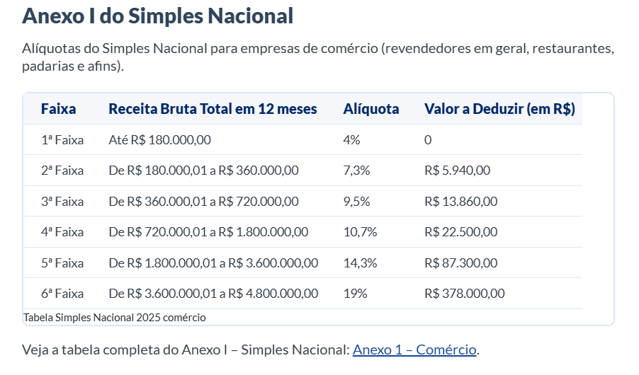

R$ - | R$ 180,000.00 | 4% | 1ª
R$ 180,001.00 | R$ 360,000.00 | 7.30% | 2ª
R$ 360,001.00 | R$ 720,000.00 | 9.50% | 3ª
R$ 720,001.00 | R$ 1,800,000.00 | 10.70% | 4ª
R$ 1,800,001.00 | R$ 3,600,000.00 | 14.30% | 5ª
R$ 3,600,001.00 | R$ 4,800,001.00 | 19.0% | 6ª

